封面
机能设计
系统名 | SCM服务管理系统 |  |  | 作成者 | 张天恒 | 更新者
子系统名 | 基础资料管理 |  |  | 作成日 | 2018-12-25 | 更新日
画面ID | QuoteAdd |  | 画面名 | 报价新增

机能设计书

SCM服务管理系统

无锡闻术软件有限公司

 |  | Confidential ©2016 Wesum Holdings Limited. All Rights Reserved.

画面迁移
画面迁移
系统名 | SCM服务管理系统 |  | 作成者 | 张天恒 | 更新者
子系统名 | 基础资料管理 |  | 作成日 | 2018-12-25 | 更新日
画面ID | QuoteAdd | 画面名 | 报价新增

报价一览页面
（QuoteList）

报价新增页面(QuoteAdd)

画面设计
画面设计
系统名 | SCM服务管理系统 |  | 作成者 | 张天恒 |  | 更新者
子系统名 | 基础资料管理 |  | 作成日 | 2018-12-25 |  | 更新日
画面ID | QuoteAdd | 画面名 | 报价新增
 |  |  | 【概要】
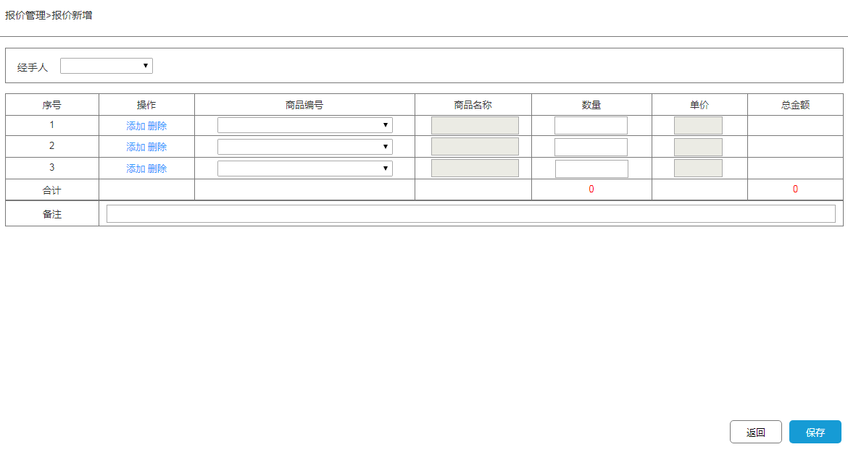
 |  |  | 新增报价单录入的功能

 |  |  | IN |  | OUT

 |  |  | table名 |  | table名 |  |  | 处理
 |  |  | 理论名 | 物理名 | 理论名 | 物理名 | I | U | D
 |  |  | 商品表 | goods | 报价单详情表 | quote_order_detail | ●
 |  |  | 商品分类 | goods_category | 报价单表 | quote_order | ●
 |  |  | 商品属性 | goods_attribute
 |  |  | 报价单表 | quote_order

机能概要
机能概要
 |  | SCM服务管理系统 |  | 作成者 | 张天恒 | 更新者
 | 子系统名 | 基础资料管理 |  | 作成日 | 2018-12-25 | 更新日
 | 画面ID | QuoteAdd | 画面名 | 报价新增

●Page_load時的处理
无

● 各事件处理
[数量]
最大长度为10位且必须是整数，不能有汉字,空格,英文字符。

[总金额]
最大长度为10位且必须保留两位小数，不能有汉字,空格,英文字符。

● 各按钮处理
[添加]
在序号最后处添加一栏商品报价。

[经手人]
调用通用API《职员信息_共通API》。

[删除]
删除所选序号该栏的商品报价。

[商品编号]选择
调用共通API文档《商品信息_共通API》。

[返回]
返回报价一览页面（QuoteList）。

[保存]
必须选择/输入[商品编号][数量]，未输入时，提示“请选择/输入XXX”，
[数量]必须为整数，且最大位数不超过11位，否则会报错，提示“数量不能输入汉字、空格和字符”，“输入数量超过限制”。
如果验证通过
将报价商品的总数量、客户信息、操作员id插与新生成的报价单号插入报价单表（quote_order）中，
新生成的发货单号是从发货单表（deliver_order）中获取当天最后的一条数据的“发货单号”，进行+1处理，若当天没有订单，则默认订单最后位为1，如“XXX01”，
将每天报价单的信息插入报价单详情表中（quote_order_detail）中，
保存成功时，会弹框提示“报价单新增成功”，页面刷新，清空所有数据；
保存失败时，会弹框提示“报价单新增失败”，页面不刷新。

● Page Close時的处理
关闭画面

